キャラパラメータ
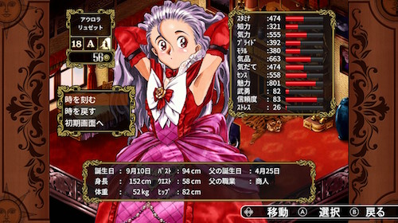

 |  | キャラクターパラメータ |  | キャラクター装備箇所
 | 1 | 攻撃 | 1 | 武器
 | 2 | 防御 | 2 | 防具
 | 3 | 素早さ | 3 | アクセサリー
 | 4 | 戦力（1～3を足した数値）
 | 5 | レベル | ※一旦、銅の剣とか置いといてください。
 | 6 | EXP | 後に、アイテム選択画面、 攻撃威力アップとか必要になります。
 | ※一旦、100でレベルアップ。
 | レベル上がったら各種4ぐらい上がる。
※一旦ここに、ざっくりと配置してください。 左はキャラ置き場所

